3.2.4
CASPER NİRVANA, CD.NB4712C
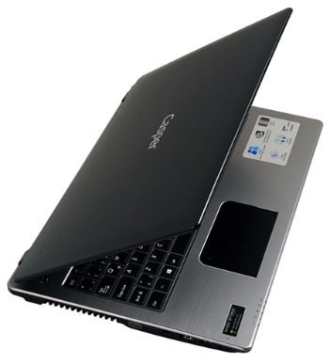 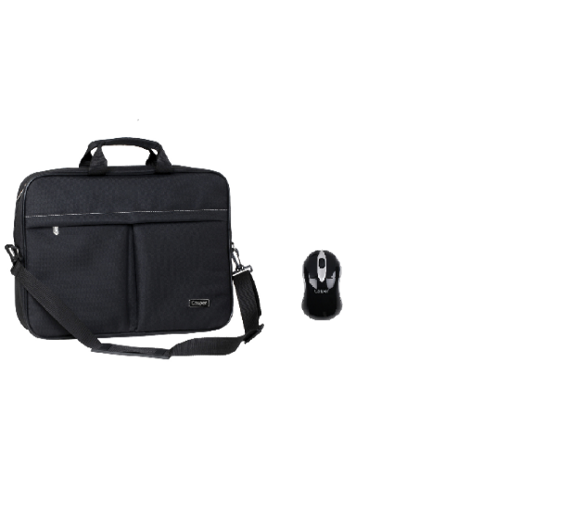
İşlemci | Intel® Core™ i7-4712MQ, 2.3 GHz,Intel Turbo Boost ile 3.3GHz 6MB işlemci
Bellek | 8 GB DDR3 Bellek
Harddisk | 1000 GB SSHD (1000GB+8GB SSD) Harddisk
Optik Sürücü | DVD DUAL(DVD±R/RW)
Ekran Boyutu | 15.6” HD LED
Ekran Kartı | 3 GB DDR3 (2 GB Ayrılmış Bellek) Ekran Kartı
Ekran Çözünürlüğü | 1366X768
Network | 10/100/1000 Ethernet ve Kablosuz (Wireless) Ağ bağlantısı
Mouse | Touch Pad
İşletim Sistemi | Windows 8.1 Professional İşletim Sistemi
Kamera | HD Web kamera
Diğer teknik özellikler | Çoklu Kart okuyucusu
 | Taşıma Çantası
 | USB Mouse
 | USB 2.0, USB 3.0, Bluetooth
Peşin fiyatı | 1.389.-$+KDV

